11Jun
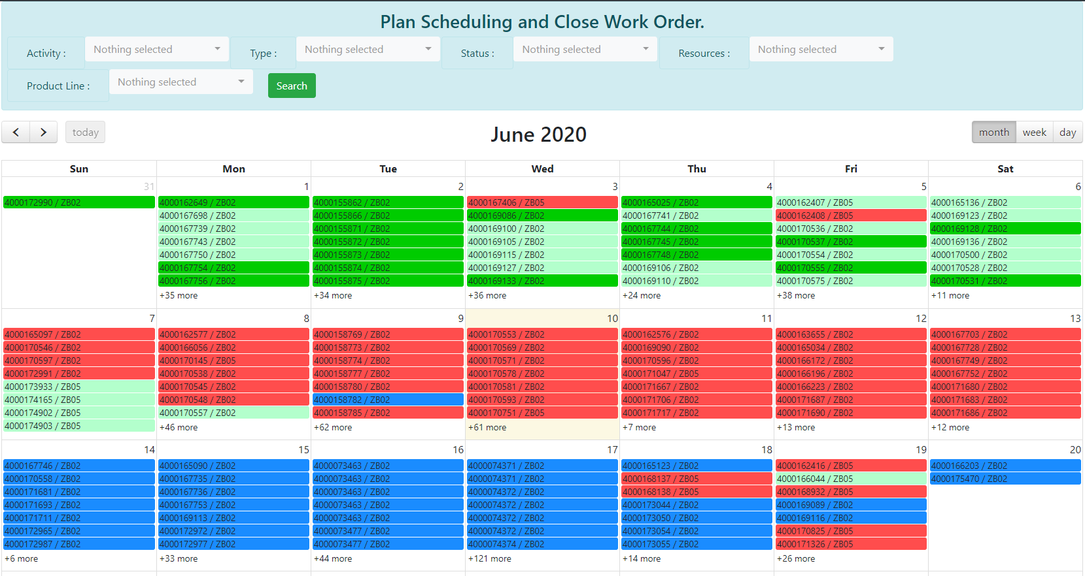
Filter ขอเพิ่มการกรอง Team A /Team B
เพิ่มรูปของคน log in
สามารถ คลิกดู performance รายวัน รายสัปดาห์ รายเดือน ได้ค่ะ
Performance

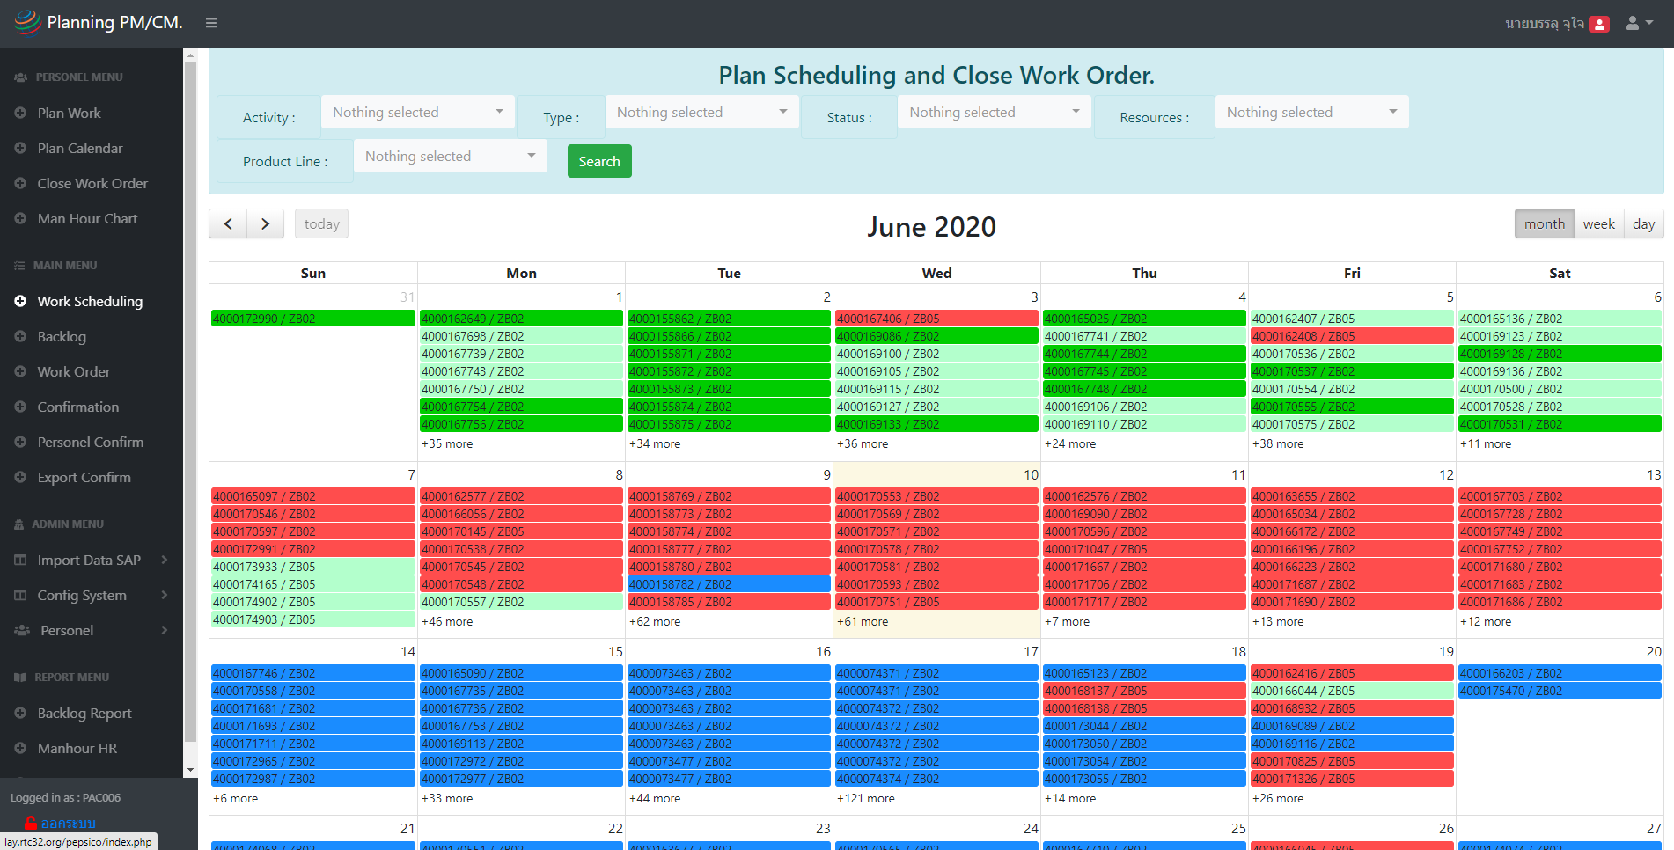
จำนวน Work order ทั้งหมด

ZB01
1
1
100%

40

ZB02
20
18
90%

%utilization
คือเวลาที่ช่าง confirm ในระบบหารด้วยเวลาที่รูดบัตรได้จาก HR
%Utilization

55%
ZB05
19
9
47.3%

PAC006 บรรลุ จุใจ
EE - Foreman

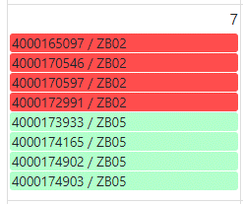
เพิ่ม icon สีน้ำเงิน
Work order ที่มีการเบิกของ
และมีการรับของทีสั่งซื้อมาแล้ว

เพิ่ม icon สีเหลือง มี 4 step
step 1 planner จ่ายงานให้ A/B แล้ว
step 2 Supervisor assign ให้ช่างแล้ว
step 3 ช่างเข้ามาใส่เวลาทำงานของตัวเองแล้ว
step 4 sup/planner มา final confirm แล้ว

เพิ่ม function การ plan ให้น้องแก้วสามารถแยกงาน ZB02 ให้กับ Team A/Team B ได้โดยเลือกทีละ WO แบบนี้ได้ค่ะ
โดยสามารถ filter เป็น perid วันที่ได้ค่ะ
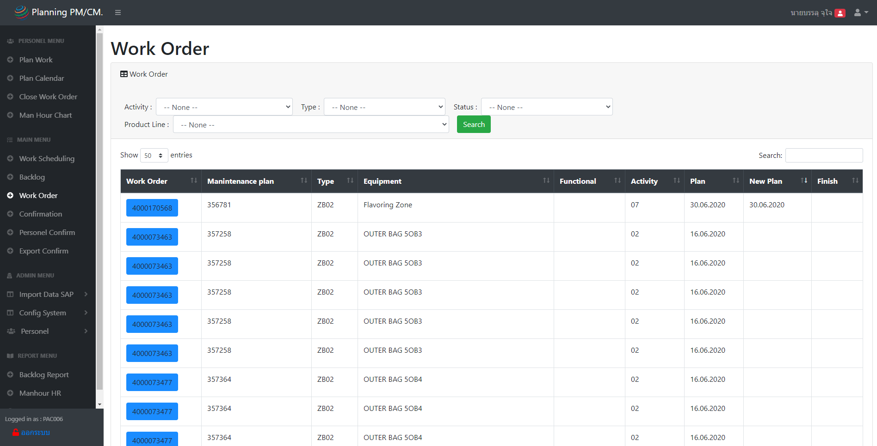

เม้าส์เลื่อนผ่านก็แสดง task list ว่างานทำอะไรบ้าง

check box เลือก Team A/B
Team A
Team B
Team A
Team B

Team A
Team B

%completion
ขอเพิ่ม % completion ในแต่ละวันให้ตรงช่องว่างๆสีฟ้า
อยากเอาไว้ดูว่าในแต่ละวันเราทำงาน ปิดงานไปแล้วกี่ % ประมาณนี้ค่ะ
ตัวเลขเปลี่ยนได้ตามการกรอง
**โชว์เป็นตัวเลข หรือ กราฟก็ได้ค่ะ

ขอเพิ่ม % completion ในแต่ละวันให้ตรงช่องว่างๆสีขาวนะคะ
อยากเอาไว้ดูว่าในแต่ละวันเราทำงาน ปิดงานไปแล้วกี่ % ประมาณนี้ค่ะ

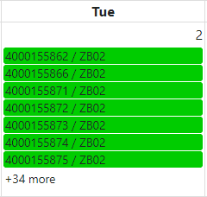

34 WO
91% ( 33 WO )

10Jun
Filter ขอเพิ่มการกรอง Team A /Team B
เพิ่มรูปของคน log in

เพิ่มเครื่องหมาย / สำหรับ Work order ที่ถูกหัวหน้างาน plan ไปแล้ว

เพิ่ม function การ plan ให้น้องแก้วสามารถแยกงาน ZB02 ให้กับ Team A/Team B ได้โดยเลือกทีละ WO แบบนี้ได้ค่ะ
โดยสามารถ filter เป็น perid วันที่ได้ค่ะ

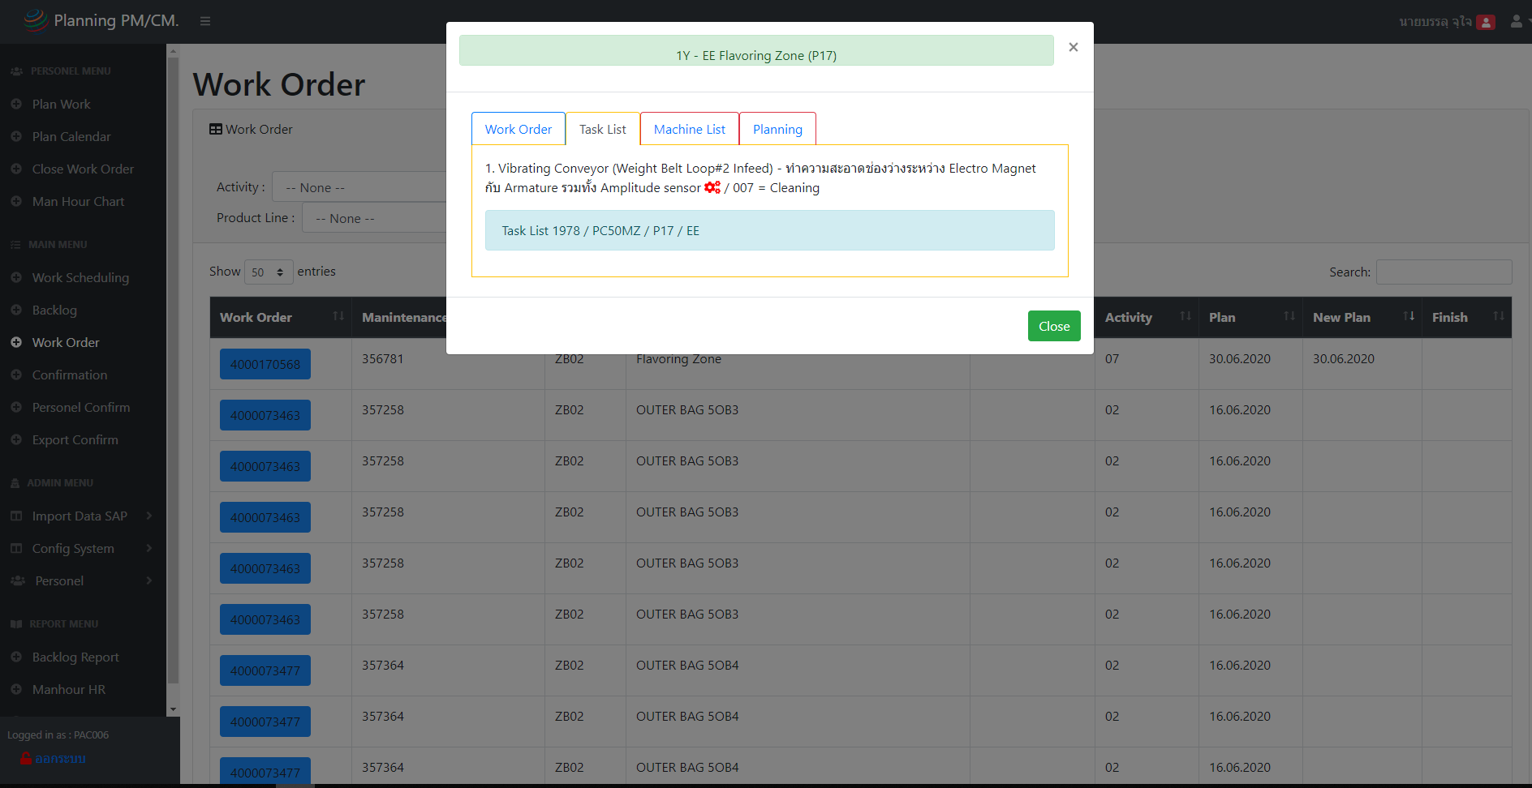

Team A
Team B

ไม่แน่ใจว่า เมนูนี้ใช้ต่างกับ 2 อันช้างบนยังไงค่ะ

 | v

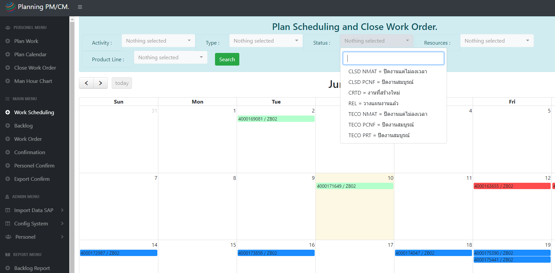
- ตัวกรองไม่สามารถกรองได้มากกว่า 1 function
- อยากเพิ่มตัวหนังสือที่เราเลือกกรองโชว์ไว้ด้วยค่ะ

2
1

มีปัญหาเรื่องการ plan และ confirm ไม่สามรถ delete ที่ confirm ไปแล้ว

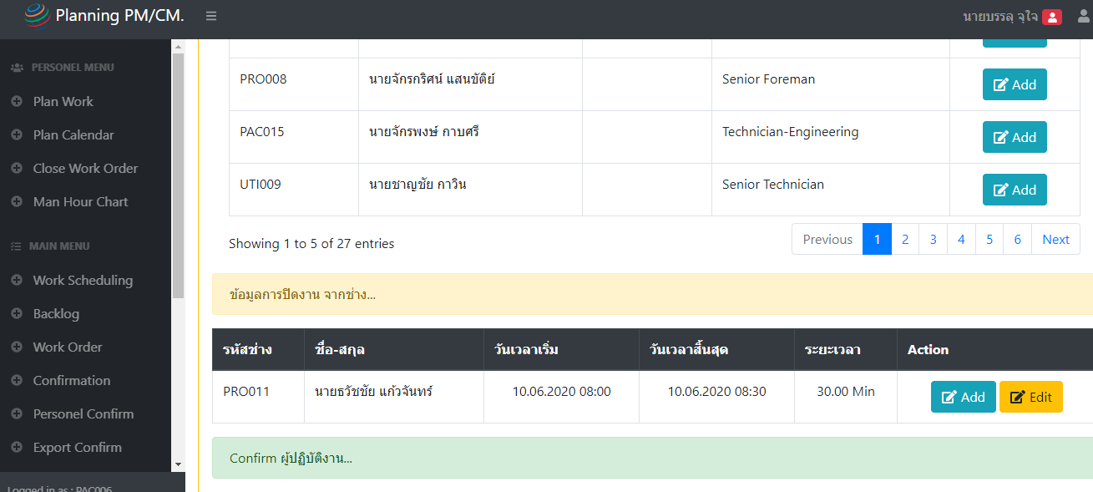
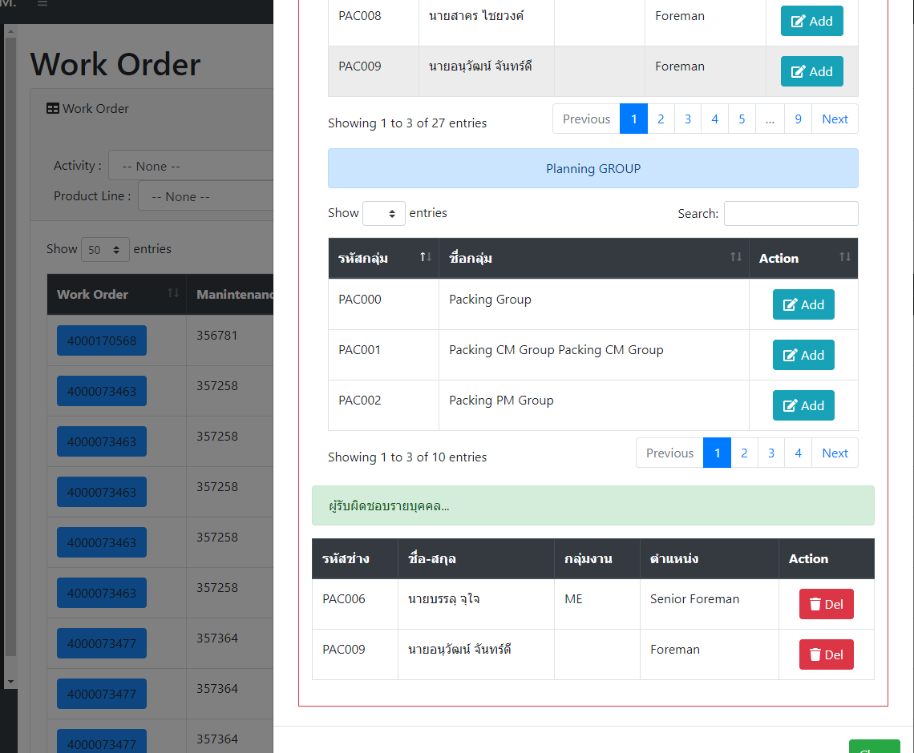

ขอเพิ่ม % completion ในแต่ละวันให้ตรงช่องว่างๆสีขาวนะคะ
อยากเอาไว้ดูว่าในแต่ละวันเราทำงาน ปิดงานไปแล้วกี่ % ประมาณนี้ค่ะ

34 WO
91% ( 33 WO )

